NDF-01
Nombre del Ente Público |  | Ejercicio: | 2024
Notas de Disciplina Financiera |  | Periodicidad: | Trimestral
Municipio de Uriangato Gto. |  | Corte: | 2

NDF-01 | 1. Balance Presupuestario de Recursos Disponibles Negativo
 | Se informará:
 | a) Acciones para recuperar el Balance Presupuestario de Recursos Disponibles Sostenible.

 | Fundamento Artículo 6 y 19 LDF
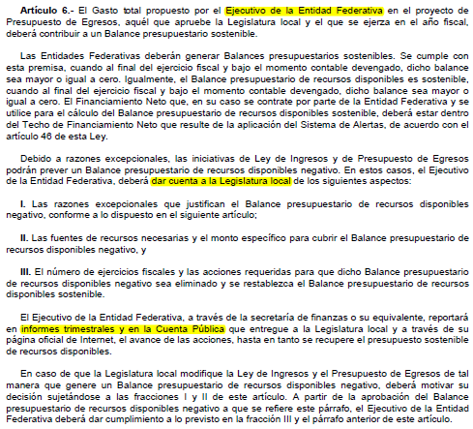

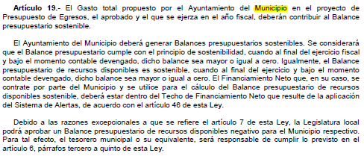

 | Favor de ver el instructivo de esta nota (NDF-01):
 | En caso de no obtener un Balance Presupuestario de Recursos Disponibles Negativo, indicar la aclaración.

NDF-06
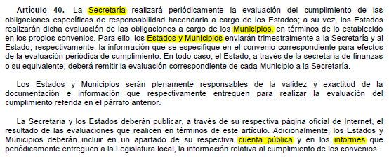
Nombre del Ente Público |  | Ejercicio: | 2024
Notas de Disciplina Financiera |  | Periodicidad: | Trimestral
Municipio de Uriangato Gto. |  | Corte: | 2

NDF-06 | 6. Evaluación de Cumplimiento
 | Se revelará:
 | a) La información relativa al cumplimiento de los convenios de Deuda Garantizada.

 | Fundamento Artículo 40 LDF

